③扶養事項
※セルの切取り、ドラッグ移動不可。コピーペースト可。 |  |  |  |  |  |  |  |  |  |  |  |  | 扶養親族の収入が給与だけの場合の所得金額の計算
控除対象配偶者
 | 氏名 | フリガナ | 個人番号（全角） |  | 生年月日 |  |  | 非居住者 | 障害者控除の適用 | 令和7年中の 所得金額 | 令和8年中の 所得の見積額 | 住所又は居所 | 給与収入金額 |  | 所得金額 | 0
 |  |  |  |  | 年(西暦) | 月 | 日

源泉控除対象親族 西暦2011年1月1日以前生まれ
 | 氏名 | フリガナ | 個人番号（全角） | あなたとの続柄 | 生年月日 |  |  | 非居住者 | 障害者控除の適用 | 令和7年中の所得金額 | 令和8年中の所得の見積額 | 住所又は居所
 |  |  |  |  | 年(西暦) | 月 | 日
1 |  |  |  |  |  |  |  |  |  |  |  |  | 扶養親族の収入が公的年金だけの場合の所得金額の計算
2 |  |  |  |  |  |  |  |  |  |  |  |  | （公的年金等に係る雑所得以外の合計所得金額が1,000万円以下の場合）
3 |  |  |  |  |  |  |  |  |  |  |  |  | 扶養親族の年齢 | 年金の収入金額
4 |  |  |  |  |  |  |  |  |  |  |  |  | ６５歳未満 |  | 所得金額 | 0
5
6 |  |  |  |  |  |  |  |  |  |  |  |  | ６５歳以上 |  | 所得金額 | 0

16歳未満扶養親族 西暦2011年1月2日以後生まれ
 | 氏名 | フリガナ | 個人番号（全角） | あなたとの続柄 | 生年月日 |  |  | 非居住者 | 障害者控除の適用 | 令和7年中の所得金額 | 令和8年中の所得の見積額 | 住所又は居所
 |  |  |  |  | 年(西暦) | 月 | 日
1
2
3
4

※ 扶養親族が非居住者に該当する場合等には、申告書を印刷後に手書きで記入してください。

 | 記入例
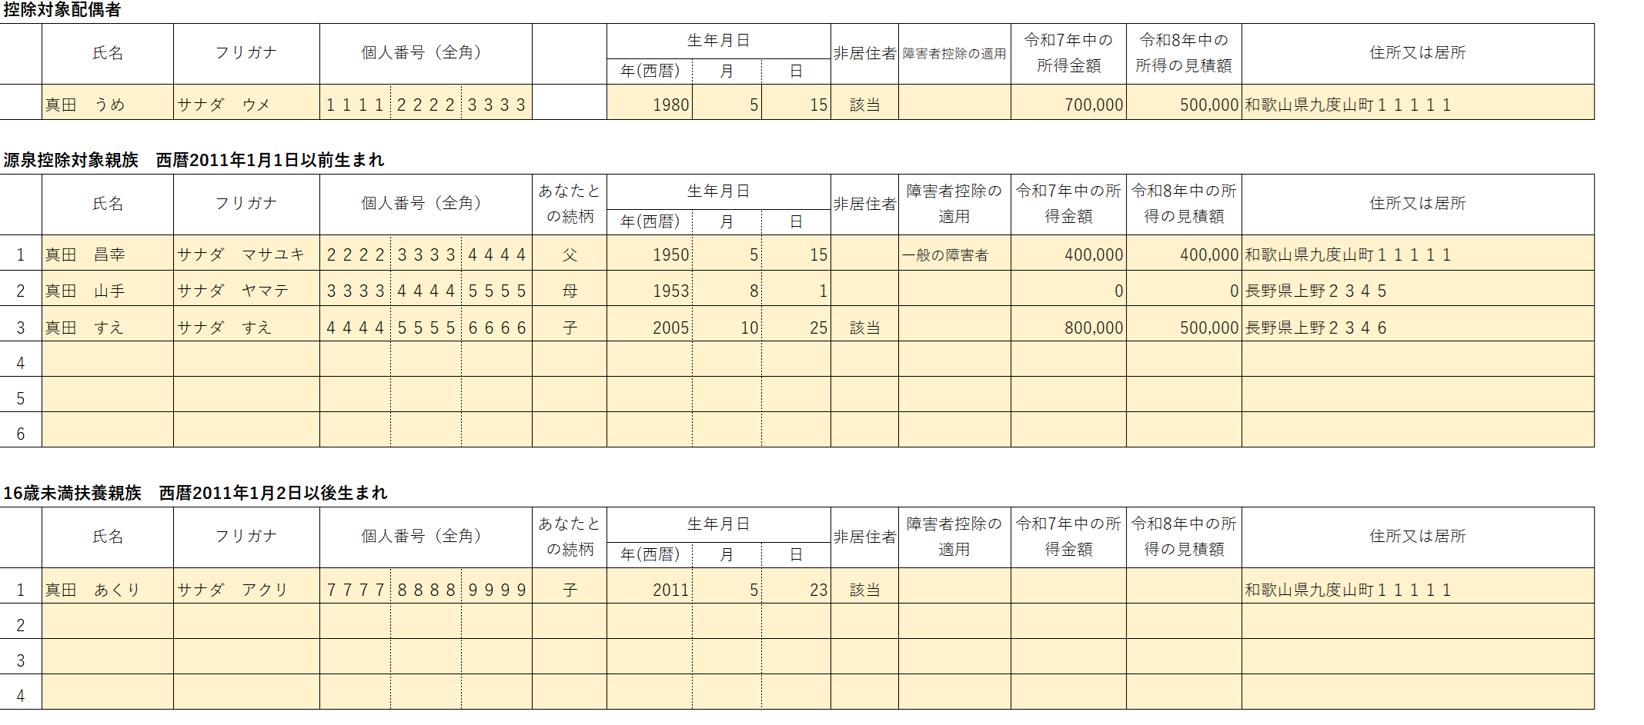

④保険事項
生命保険料控除
 | 生命保険会社等の名称 | 新旧の区分 | 保険料の支払額
一般の生命保険料

介護医療保険料

個人年金保険料

地震保険料控除
 | 生命保険会社等の名称 | 地震・旧長期の区分 | 保険料の支払額

社会保険料
 | 社会保険の種類 | 保険料支払先の名称 | 保険料の金額

小規模企業共済等掛金控除
 | 独立行政法人中小企業基盤整備機構の共済契約の掛金
 | 確定拠出年金法に規定する企業型年金加入者掛金
 | 確定拠出年金法に規定する個人型年金加入者掛金
 | 心身障害者扶養共済制度に関する契約の掛金

 | 記入例
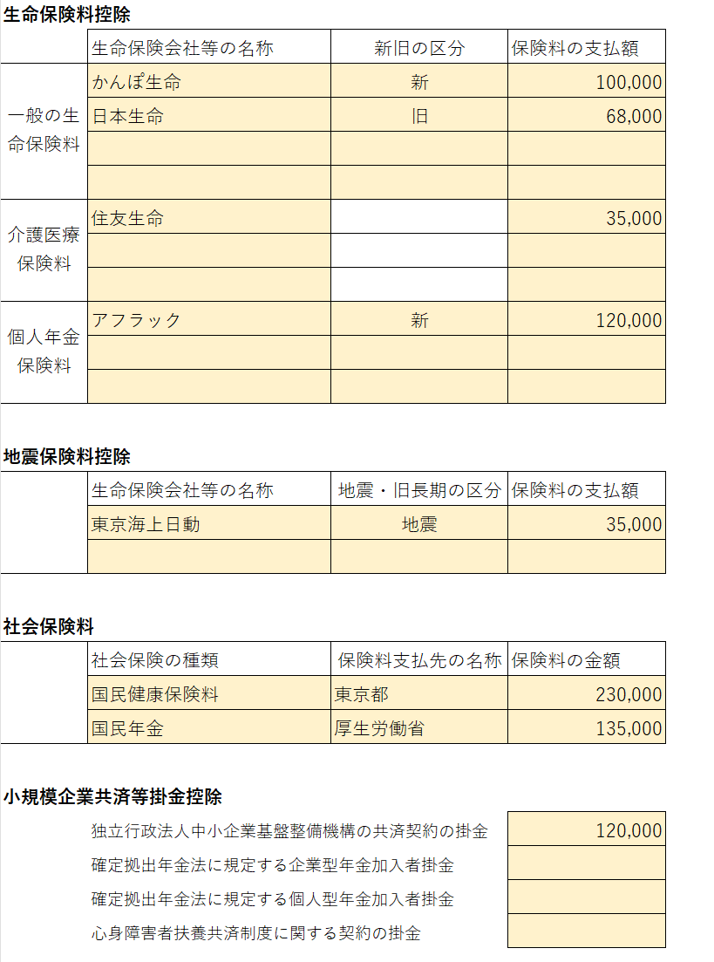

扶養控除等申告書
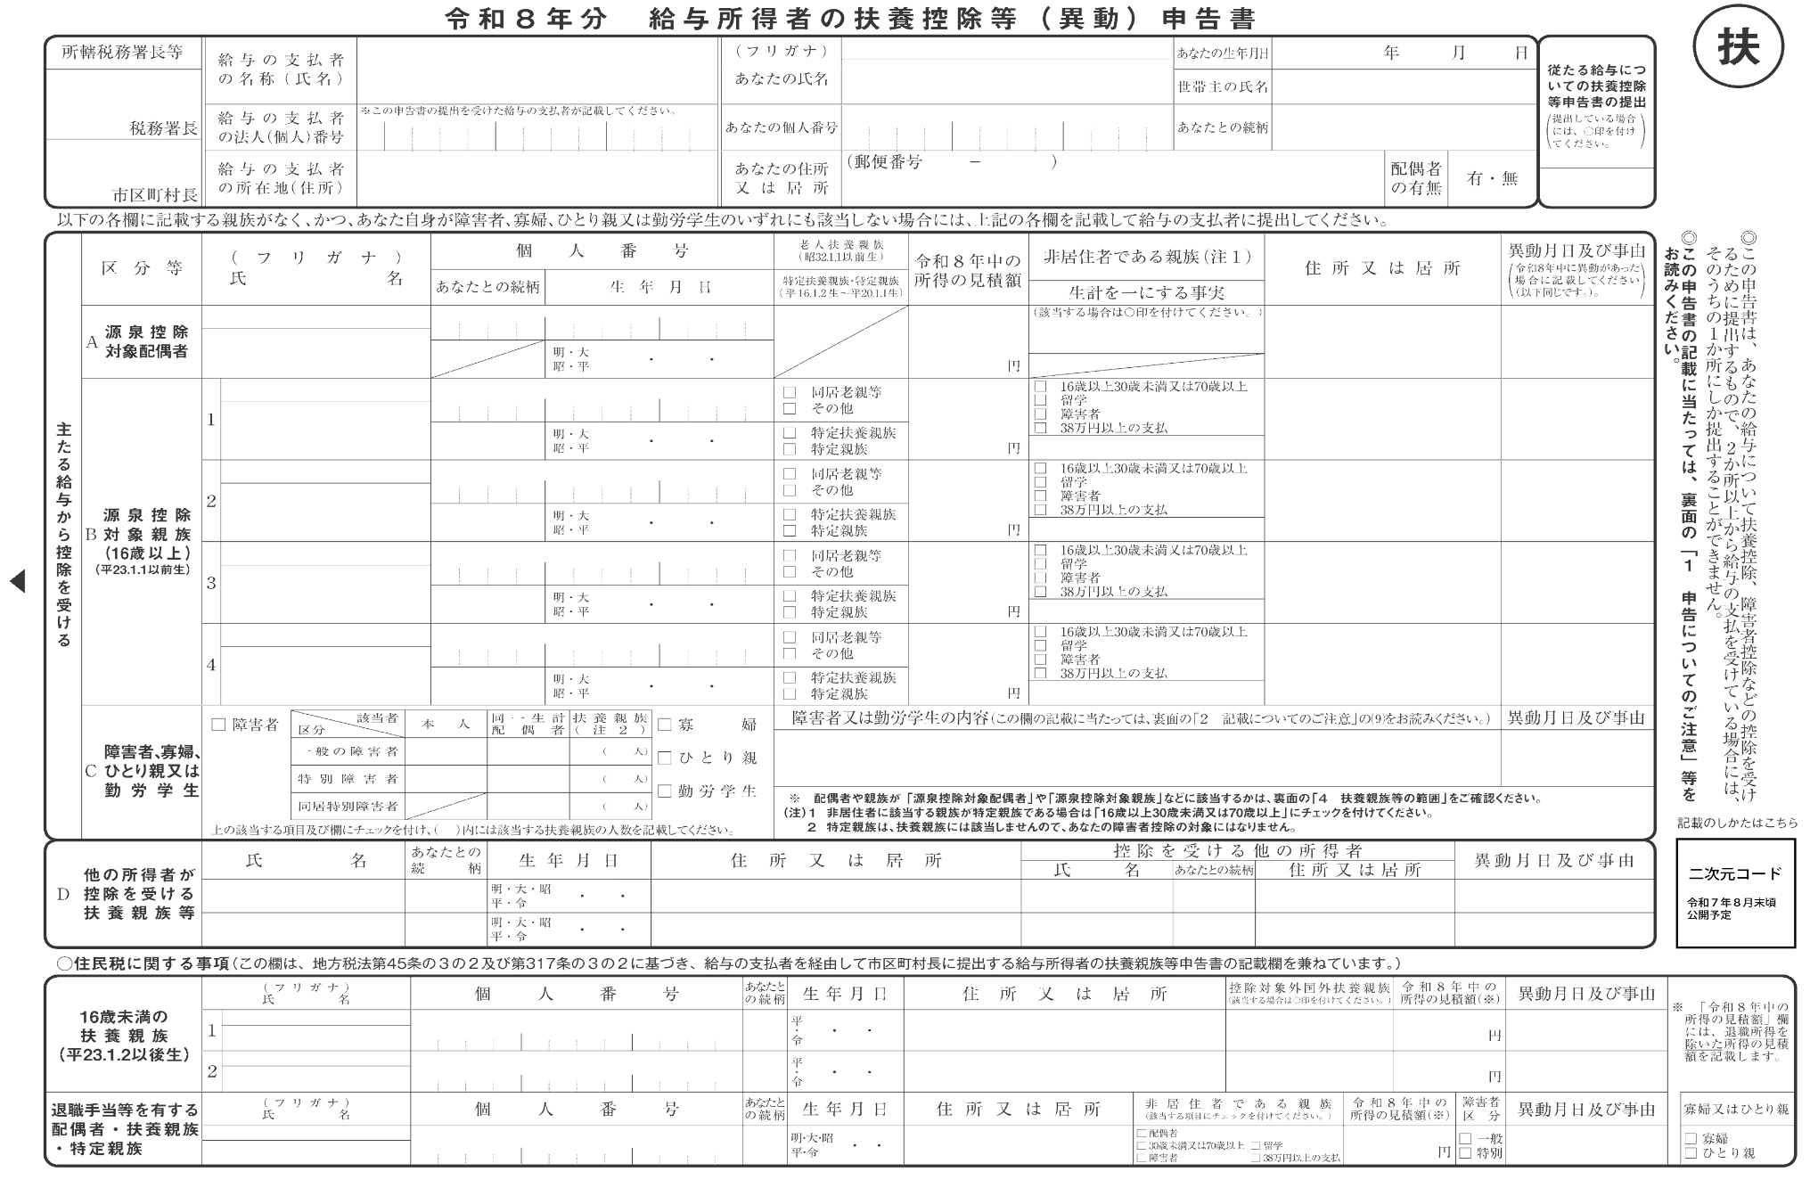

印刷が1枚に収まらない場合、プレビュー画面から印刷倍率を調節してください。

 | (西暦2011年)

(西暦2011年)

配偶者控除等申告書
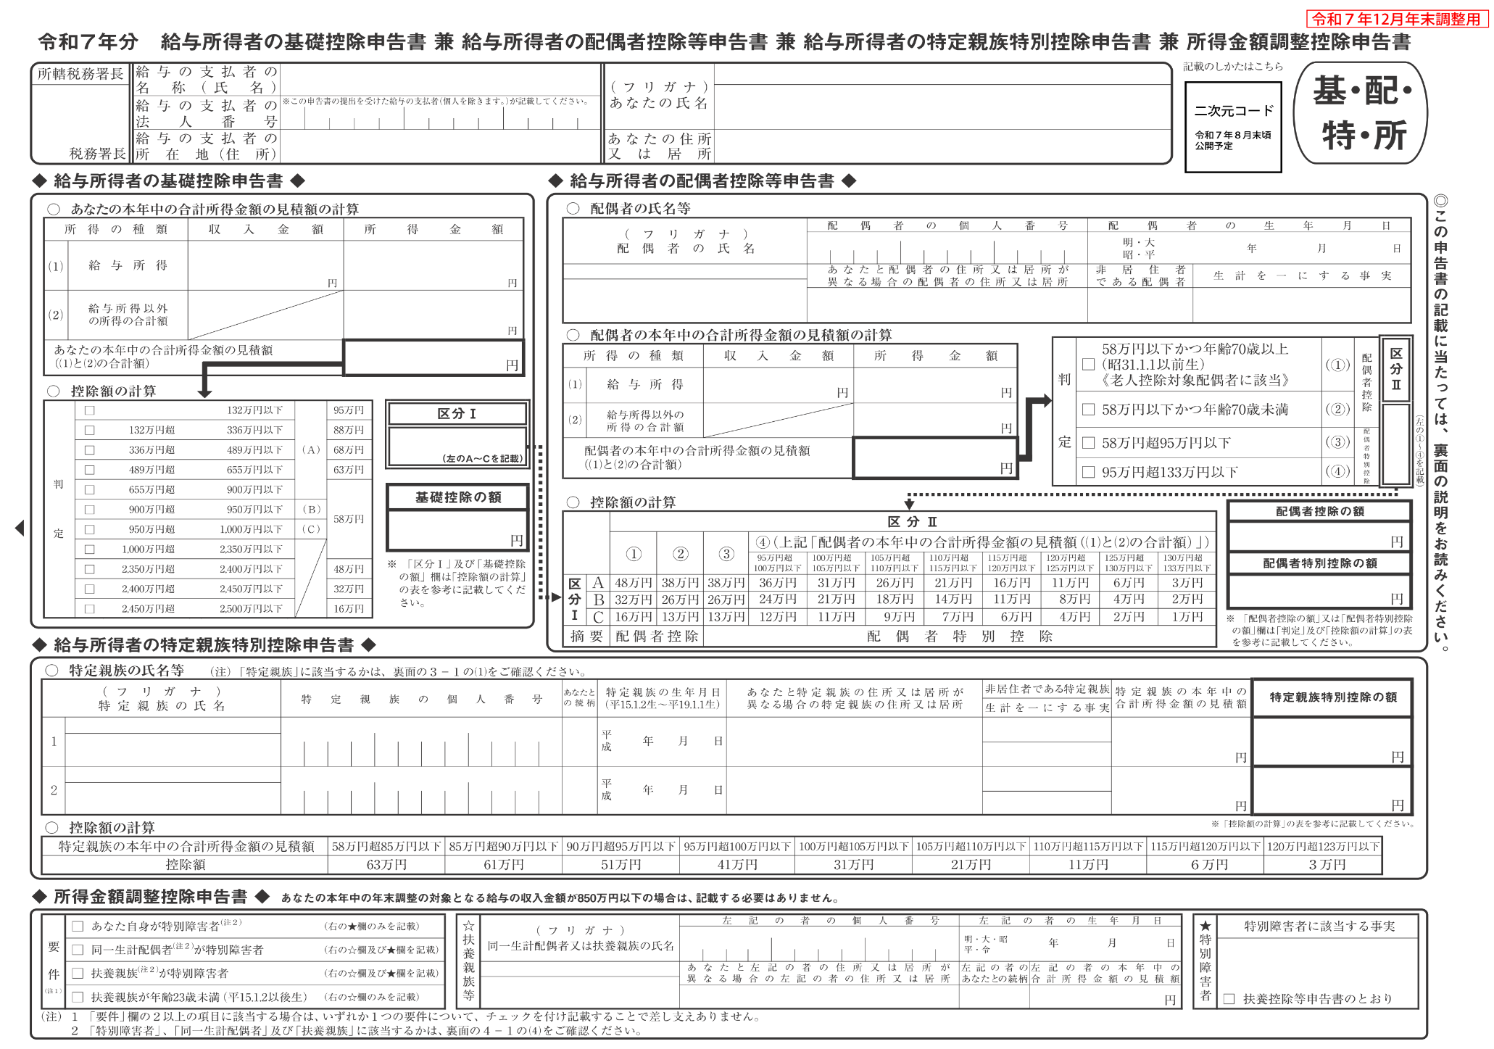

保険料控除申告書
